Sheet1
 PORT KELANG SCHEDULE - 関西 |  |  |  |  |  |  |  |  |  |  |  | 連絡先：大阪海運 TEL：06-7730-1075/FAX：06-7730-1088

Destination: Port Kelang, Malaysia
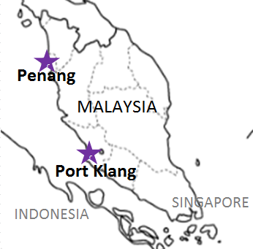
 |  |  |  |  |  |  |  |  |  |  |  |  | UPDATED : | 2026-03-23 | E
From Osaka / Kobe
VESSEL | VOY | CFS CUT |  |  |  | ETA |  | ETD |  | ETA
 |  | OSA |  | KOB |  | KOB |  | KOB |  | PKG
★本船名＝CUT日前倒し
※本船名＝本船変更
※本船名＝サービス無し

 |  |  |  |  |  |  |  | 0 DAYS |  | 10 DAYS
※WAN HAI 335 | S012 | 2026-03-26 | 木 | 2026-03-26 | 木 | 2026-03-29 | 日 | 2026-03-29 | 日 | 2026-04-08 | 水
WAN HAI 368 | S035 | 2026-04-02 | 木 | 2026-04-02 | 木 | 2026-04-05 | 日 | 2026-04-05 | 日 | 2026-04-15 | 水
混載サービスのため、スケジュールや船名は予告なく変更する可能性がございます。ご依頼の前に、事前に最新のスケジュールを担当にご確認下さい。
注意事項
危険品は受諾出来かねますのでご了承ください。
国内消防法該当品は搬入日に指定がございます。 事前に担当者にご確認の上、外貨にてご搬入ください。
段積み不可貨物、重量物、長尺貨物、背高貨物は 受託不可もしくは追加費用が発生する場合がございます。 詳細は担当者までお問合せ下さい。
貨物搬入の際には、下記３点をお願い致します。 ＊貨物にケースマークを貼付 ＊送り状に"にしてつ/大阪海運営業所扱い"と記載 ＊送り状にケースマークの記載
木材を使用した梱包等については輸入地で規制がございます。 詳細は下記ご確認ください。 http://www.maff.go.jp/pps/j/konpozai/kuni/country.html
先船のスケジュール及び船名は、予告なく変更の 可能性がございます。予め御了承をお願い致します。
記載以外の仕向け地も承っております。お問合せください!
WAN HAI 370 | S027 | 2026-04-09 | 木 | 2026-04-09 | 木 | 2026-04-12 | 日 | 2026-04-12 | 日 | 2026-04-22 | 水
WAN HAI 372 | S026 | 2026-04-16 | 木 | 2026-04-16 | 木 | 2026-04-19 | 日 | 2026-04-19 | 日 | 2026-04-29 | 水
INTERASIA TENACITY | S020 | 2026-04-23 | 木 | 2026-04-23 | 木 | 2026-04-26 | 日 | 2026-04-26 | 日 | 2026-05-06 | 水

4/2 CFS CUT分より搬入先CFSが変更となるためご注意願います
貨物搬入先 | 会社名 |  |  | 住所 / 保税名称
大阪 CFS | 丸山物流(株) Q-2 営業所 |  |  | 大阪市住之江区南港中6-7-35 |  |  |  |  |  |  | NACCS: 4IDD2
 |  |  |  | TEL : 06-6115-8811 FAX : 06-6614-1655
神戸 CFS | ㈱上組 神戸多目的物流センター |  |  | 神戸市中央区港島 8-14 |  |  |  |  |  |  | NACCS: 3FW50
 |  |  |  | TEL : 078-306-3904 FAX : 078-306-3922
大阪 CFS 4/2CFS CUTより | 藤原運輸株式会社J-4倉庫 |  |  | 大阪市住之江区南港南4-2-166 |  |  |  |  |  |  | NACCS：4IWG1
 |  |  |  | TEL: 06-6115-7273 FAX: 06-6612-1988

